상품제안서
릴리본화이트머그370ml (13온스) | 상품코드: S26226

 |  |  |  |  |  |  | 02-713-8555 | www.synergygift.co.kr
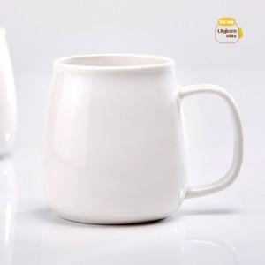

【상세/제작정보】

【인쇄/포장옵션】 | 실크 / 1p무지케이스

【공급단가】 | 수량 | 100~ | 300~ | 500~ | 1,000~ | 3,000~
*VAT별도 | 단가 | 4,030원 | 3,880원 | 3,730원 | 3,580원 | 3,490원

【상품 URL】 | https://www.synergygift.co.kr:443/src/goods_detail.php?gdno=26226

